Capítulo 7
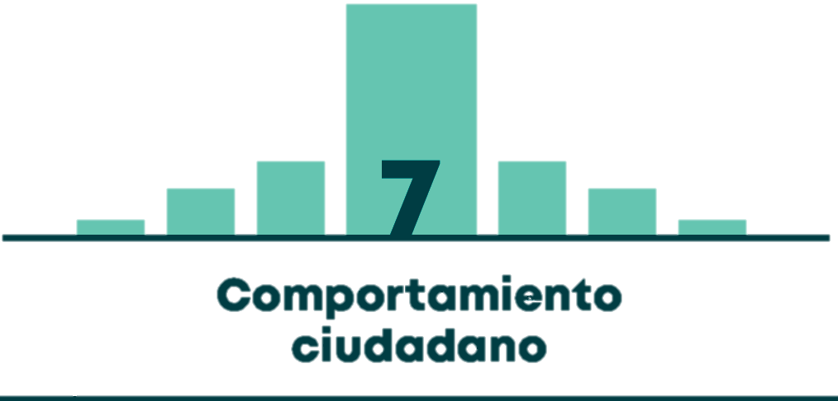

Gráfico 7.1 | COMPORTAMIENTO HISTÓRICO DE LOS COMPARENDOS IMPUESTOS NOTIFICADOS Y DEL RECAUDO POR CONCEPTO DE MULTAS DE TRÁNSITO Y TRANSPORTE
Gráfico 7.2 | CANTIDAD DE COMPARENDOS IMPUESTOS NOTIFICADOS EN 2017
Gráfico 7.3 | CANTIDAD DE COMPARENDOS IMPUESTOS NOTIFICADOS POR TIPO DE SERVICIO DEL VEHÍCULO
Gráfico 7.4 | CANTIDAD DE COMPARENDOS IMPUESTOS NOTIFICADOS POR TIPO DE COMPARENDO
Gráfico 7.5 | CANTIDAD DE COMPARENDOS POR INFRACCIÓN F (EMBRIAGUEZ) POR TIPO DE VEHÍCULO
Gráfico 7.6 | CANTIDAD DE COMPARENDOS POR INFRACCIÓN F (EMBRIAGUEZ) POR TIPO DE SERVICIO
Gráfico 7.7 | CANTIDAD DE COMPARENDOS POR INFRACCIÓN D12 POR TIPO DE VEHÍCULO
Gráfico 7.8 | CANTIDAD DE COMPARENDOS POR INFRACCIÓN D12 POR TIPO DE SERVICIO
Tabla 7.1 | TOP 10 DE COMPARENDOS IMPUESTOS NOTIFICADOS EN 2017
Tabla 7.2 | PRINCIPALES COMPARENDOS IMPUESTOS NOTIFICADOS A VEHÍCULOS DE SERVICIO PARTICULAR EN 2017 (SIN MOTOCICLETAS)
Tabla 7.3 | PRINCIPALES COMPARENDOS IMPUESTOS NOTIFICADOS A MOTOCICLETAS DE SERVICIO PARTICULAR EN 2017
Tabla 7.4 | PRINCIPALES COMPARENDOS IMPUESTOS NOTIFICADOS A VEHÍCULOS DE SERVICIO PÚBLICO EN 2017
Tabla 7.5 | PRINCIPALES COMPARENDOS IMPUESTOS NOTIFICADOS A VEHÍCULOS DE SERVICIO OFICIAL EN 2017
Tabla 7.6 | PRINCIPALES COMPARENDOS IMPUESTOS NOTIFICADOS A VEHÍCULOS NO MOTORIZADOS EN 2017 (INFRACCIONES TIPO A Y H10)
Tabla 7.7 | PRINCIPALES COMPARENDOS IMPUESTOS NOTIFICADOS POR INFRACCIÓN F (PEATONES) EN 2017
Tabla 7.8 | PRINCIPALES COMPARENDOS EDUCATIVOS IMPUESTOS NOTIFICADOS EN 2017

